Regras
[APSFW0202] Perfil de risco - Detalhes do ARC

Tela com título: | Perfil de risco
Trilha: | Início - Painel do supervisor - Perfil de risco
Código de tela: | [APSFW0202]
Perfil de acesso: | Usuário com perfil
 |  | Supervisor
 |  | Consulta tudo
 |  | Consulta somente não bloqueados | não será implementado agora
 |  | Consulta somente resumo de perfil não bloqueado | não será implementado agora
Objetivo da estória: detalhar a Navegação para detalhes do ARC a partir da Matriz de riscos e controle
Filtro: | ciclo e versão (exibido se houver mais de uma versão do perfil de risco)
Seções: | São dinâmicas de acordo com perfil do usuário e estado do ciclo.
 | Nome/Código da ES
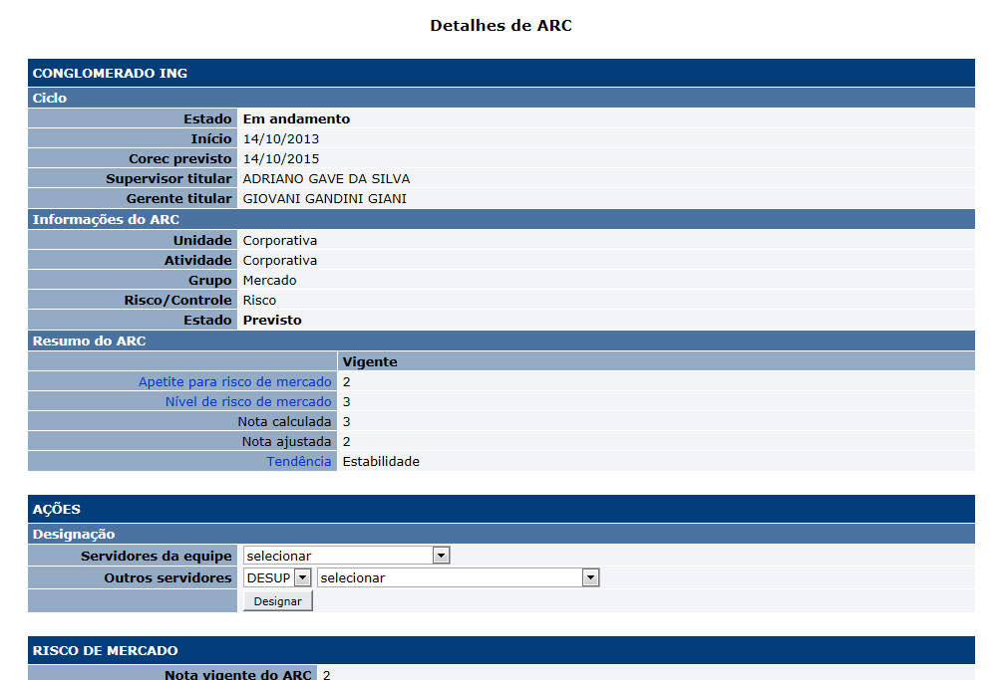
 |  | Ciclo
 |  | Detalhes da ES
 | Matriz de riscos e controles
 |  | ARCs que possuem notas vigentes devem exibir a respectiva nota.
 |  | ARCs previstos que não possuem notas vigentes devem exibir N/A.
Protótipo:
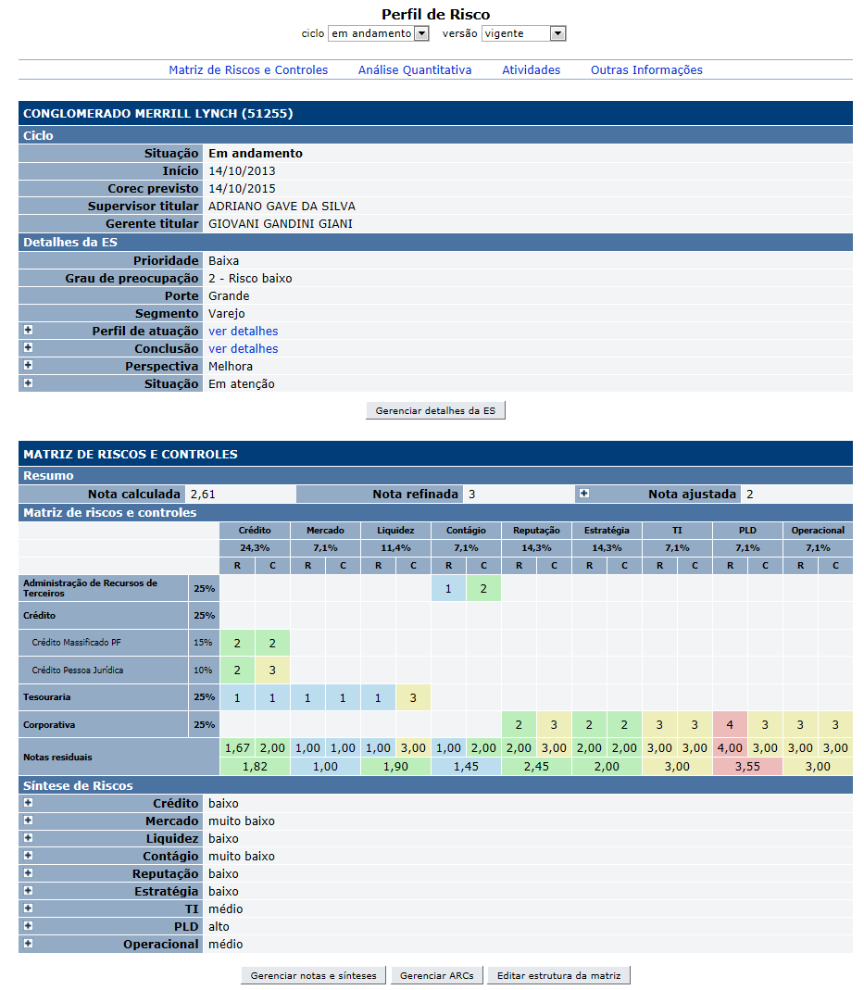

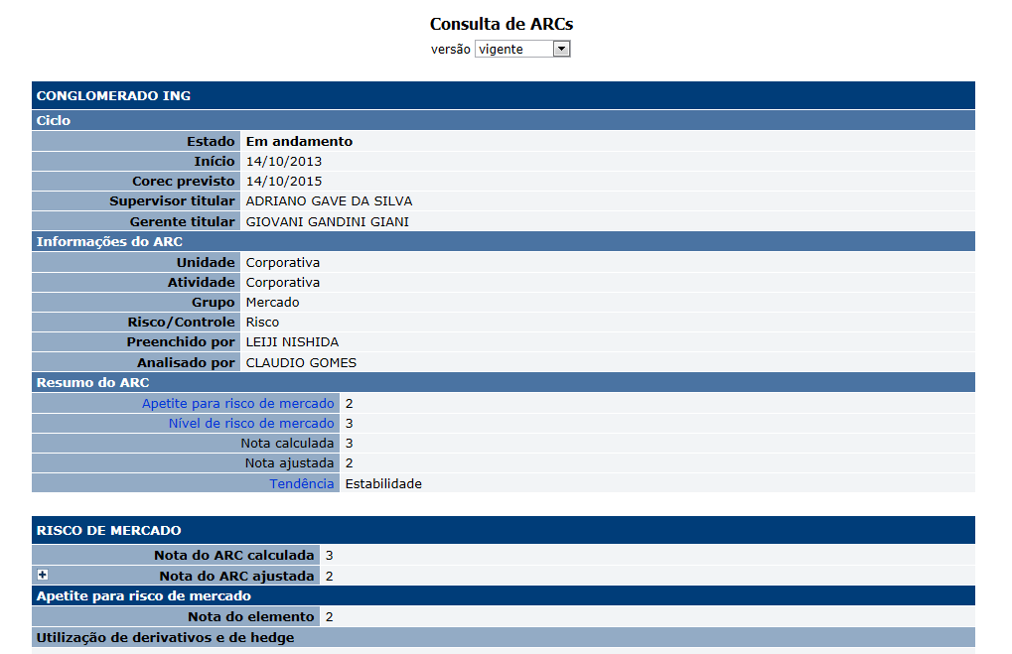

 |  | Comandos
 |  | Nome | Objetivo | Observações
 |  | Link nos ARCs | Acionar a tela [APSFW0207] Detalhes do ARC

Cenários de teste

Agrupar a maior quantidade de itens de teste no mesmo teste.

Dado que:

Web:

 |  | Realizar os testes abaixo para usuário com perfil: | Supervisor e Consulta tudo (usuário deve possuir os dois perfis)

Caso de teste | Tipo | Cenário | Resultado | Mensagem
C001 | Sucesso | Acessar o Perfil de risco vigente a partir do Painel do Supervisor. Ciclo em andamento. ES da equipe do supervisor, ciclo em andamento com ARCs, com matriz vigente. Há ARCs no estado previsto sem notas vigentes. Perfil de risco vigente - 1º ciclo Acionar o link sobre um ARC previsto sem notas vigentes. | Exibir a tela [APSFW0207] - Detalhes do ARC. Não há dados vigentes do ARC. | N/A
C002 | Sucesso | Acessar o Perfil de risco vigente a partir do Painel do Supervisor Ciclo em andamento. ES da equipe do supervisor, ciclo em andamento com ARCs, com matriz vigente. Há ARCs no estado previsto com notas vigente anterior. Acionar o link sobre um ARC previsto com nota vigente anterior. | Exibir a tela [APSFW0207] - Detalhes do ARC. Apresentar os dados vigentes do ARC. | N/A
C003 | Sucesso | Acessar o Perfil de risco vigente a partir do Painel do Supervisor Ciclo em andamento. ES da equipe do supervisor, ciclo em andamento com ARCs, com matriz vigente. Há ARCs no estado designado sem notas anteriores. Acionar o link sobre um ARC designado sem notas anteriores. | Exibir a tela [APSFW0207] - Detalhes do ARC. Não há dados vigentes do ARC. | N/A
C004 | Sucesso | Acessar o Perfil de risco vigente a partir do Painel do Supervisor Ciclo em andamento. ES da equipe do supervisor, ciclo em andamento com ARCs, com matriz vigente. Há ARCs no estado designado com notas anteriores. Acionar o link sobre um ARC designado com notas anteriores. | Exibir a tela [APSFW0207] - Detalhes do ARC. Apresentar os dados vigentes do ARC. | N/A
C005 | Sucesso | Acessar o Perfil de risco vigente a partir do Painel do Supervisor ES da equipe do supervisor, ciclo em andamento, com ARCs, com matriz vigente e corec anteriores. Há ARCs em edição sem notas vigentes anteriores apenas notas em edição. Acionar o link sobre um ARC em edição sem notas vigentes anteriores apenas notas em edição. | Exibir a tela [APSFW0207] - Detalhes do ARC. Não há dados vigentes do ARC. | N/A
C006 | Sucesso | Acessar o Perfil de risco vigente a partir do Painel do Supervisor ES da equipe do supervisor, ciclo em andamento, com ARCs, com matriz vigente e corec anteriores. Há ARCs em edição com notas vigentes e notas em edição. Acionar o link sobre um ARC em edição com notas vigentes e notas em edição. | Exibir a tela [APSFW0207] - Detalhes do ARC. Apresentar os dados vigentes do ARC. | N/A
C007 | Sucesso | Acessar o Perfil de risco vigente a partir do Painel do Supervisor ES da equipe do supervisor, ciclo em andamento, com ARCs, com matriz vigente e corec anteriores. Há ARCs preenchido delegados para outro usuário sem notas vigentes anteriores. Acionar o link sobre um ARC preenchido delegado para outro usuário sem notas vigentes anteriores. | Exibir a tela [APSFW0207] - Detalhes do ARC. Não há dados vigentes do ARC. | N/A
C008 | Sucesso | Acessar o Perfil de risco vigente a partir do Painel do Supervisor ES da equipe do supervisor, ciclo em andamento, com ARCs, com matriz vigente e corec anteriores. Há ARCs preenchido delegados para outro usuário com notas vigentes anteriores. Acionar o link sobre um ARC preenchidos delegados para outro usuário com notas vigentes anteriores. | Exibir a tela [APSFW0207] - Detalhes do ARC. Apresentar os dados vigentes do ARC. | N/A
C009 | Sucesso | Acessar o Perfil de risco vigente a partir do Painel do Supervisor ES da equipe do supervisor, ciclo em andamento, com ARCs, com matriz vigente e corec anteriores. Há ARCs em análise delegados para outro usuário sem notas vigentes anteriores. Acionar o link sobre um ARC em análise delegado para outro usuário sem notas vigentes anteriores. | Exibir a tela [APSFW0207] - Detalhes do ARC. Não há dados vigentes do ARC. | N/A
C010 | Sucesso | Acessar o Perfil de risco vigente a partir do Painel do Supervisor ES da equipe do supervisor, ciclo em andamento, com ARCs, com matriz vigente e corec anteriores. Há ARCs em análise delegados para outro usuário com notas vigentes anteriores. Acionar o link sobre um ARC em análise delegados para outro usuário com notas vigentes anteriores. | Exibir a tela [APSFW0207] - Detalhes do ARC. Apresentar os dados vigentes do ARC. | N/A
C009 | Sucesso | Acessar o Perfil de risco vigente a partir do Painel do Supervisor ES da equipe do supervisor, ciclo em andamento, com ARCs, com matriz vigente e corec anteriores. ARCs preenchidos sem notas vigentes apenas notas preenchidas. Acionar o link sobre um ARC preenchido sem notas vigentes apenas notas preenchidas. | Exibir a tela [APSFW0203] - Análise do ARC. Não há dados vigentes do ARC. O estado do ARC é alterado para em análise? | N/A
C010 | Sucesso | Acessar o Perfil de risco vigente a partir do Painel do Supervisor ES da equipe do supervisor, ciclo em andamento, com ARCs, com matriz vigente e corec anteriores. ARCs preenchido com notas vigentes e notas preenchidas. Acionar o link sobre um ARC preenchido com notas vigentes e notas em preenchidas. | Exibir a tela [APSFW0203] - Análise do ARC. Apresentar os dados vigentes do ARC. O estado do ARC é alterado para em análise? | N/A
C011 | Sucesso | Acessar o Perfil de risco vigente a partir do Painel do Supervisor ES da equipe do supervisor, ciclo em andamento, com ARCs, com matriz vigente e corec anteriores. ARCs em análise pelo próprio supervisor sem notas vigentes. Acionar o link sobre um ARC em análise pelo próprio superviso rsem notas vigentes. | Exibir a tela [APSFW0203] - Análise do ARC. Não há nota vigente. Apresentar os dados em análise do ARC. | N/A
C012 | Sucesso | Acessar o Perfil de risco vigente a partir do Painel do Supervisor ES da equipe do supervisor, ciclo em andamento, com ARCs, com matriz vigente e corec anteriores. ARCs em análise pelo próprio supervisor com notas vigentes e notas em análise. Acionar o link sobre um ARC em análise pelo próprio supervisor com notas vigentes e notas em análise. | Exibir a tela [APSFW0203] - Análise do ARC. Apresentar os dados vigentes do ARC e dados em análise do ARC. | N/A
C013 | Sucesso | Acessar o Perfil de risco de versão anterior a partir do Painel do Supervisor ES da equipe do supervisor, ciclo em andamento, com ARCs, com matriz vigente e corec anteriores. Acionar o link sobre qualquer ARC . | Exibir a tela [APSFW0207] - Detalhes do ARC. Apresentar os dados vigentes do ARC. | N/A

 |  | Realizar os testes abaixo para usuário com perfil: | Supervisor e Consulta tudo (usuário deve possuir os dois perfis)
Para todos os testes abaixo: Não importa se a ES pertence ou não a equipe do usuário
Caso de teste | Tipo | Cenário | Resultado | Mensagem
C001 | Sucesso | Acessar o Perfil de risco vigente a partir do Painel Consulta. Obs.: Definir um caso de teste para cada caso de teste definido acima. | Exibir a tela [APSFW0402] - Consulta de ARC. Com filtro de versões. Apresentar os dados vigentes do ARC. | N/A

